Sheet1
git 学习笔记

1. 配置git信息
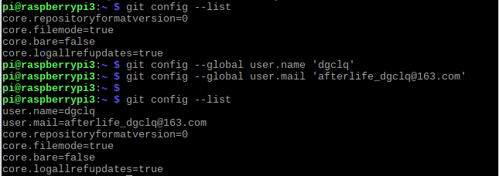

2. 配置git文档
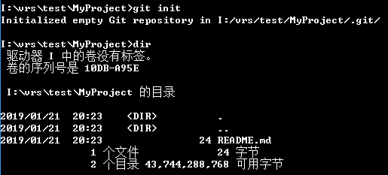

3. 添加文档并添加备注

4. 查看状态
如果主目录内容发生变化， git status会要求进行版本更新的信息

git 基于 MIT 开源协议

5. 取消最新一次更新的命令 |  |  | git reset HEAD
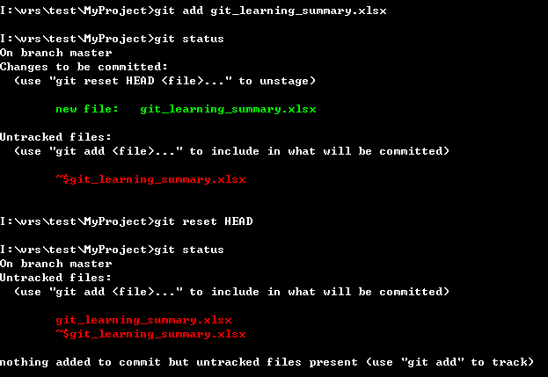

6. 从暂存区恢复文件到工作区 |  |  |  | git checkout -- <file>
P.S: 会产生覆盖将老文件覆盖掉新的文档。
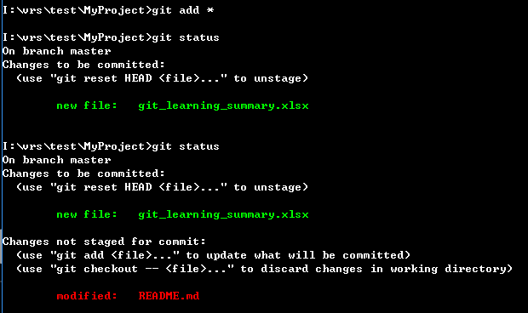

7 查看更改记录 |  | git log
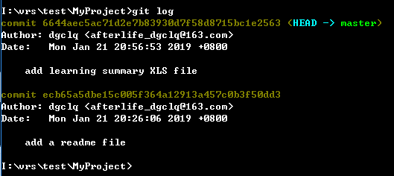

P.S 几个命令间的关系
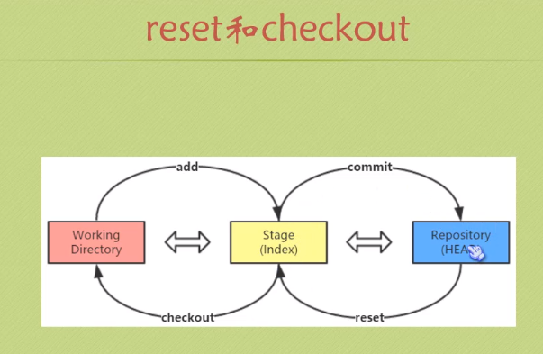

7. 恢复到上一个记录点 |  |  | get reset HEAD~

 | 使用命令前 |  |  |  | 使用命令后
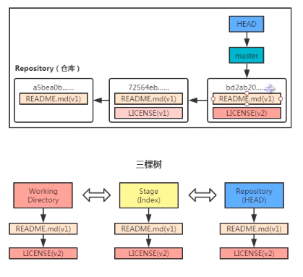
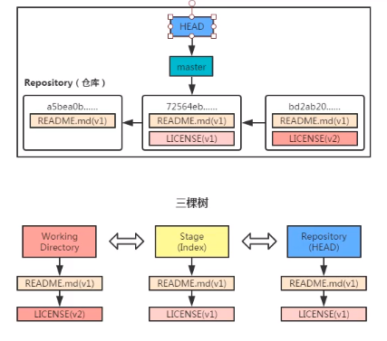

P.S: reset命令各个参数间的差异
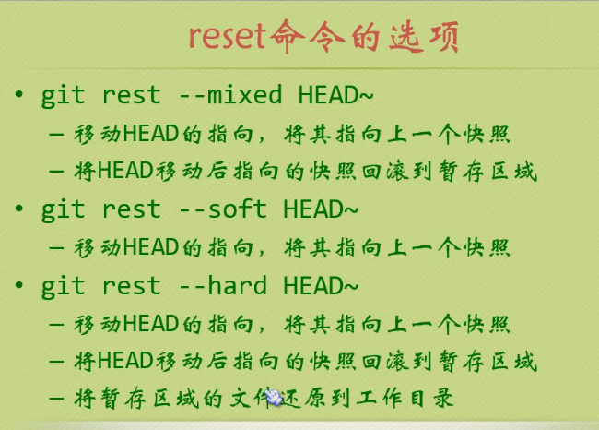

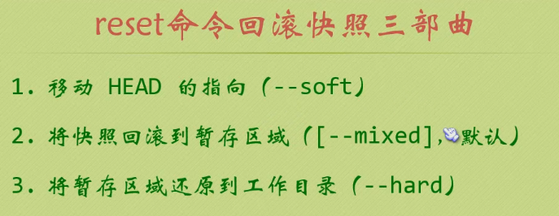

P.S: 文本文档尽量用UTF-8来保存
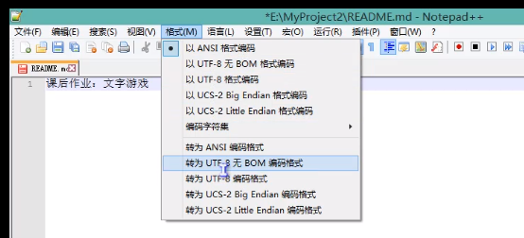

8. git diff 比较两个文档差异
 | 无参数比较当前working目录下和暂存区里的数据差异

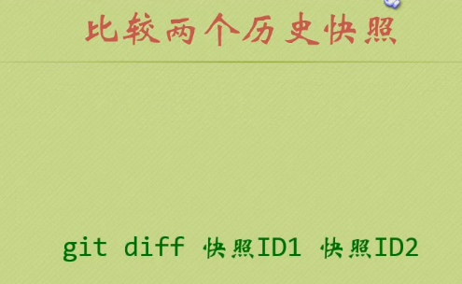

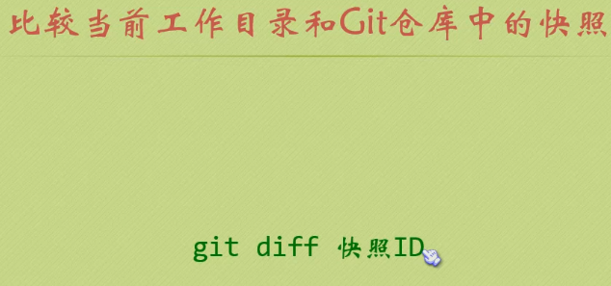

当前和最新的快照对比
git diff HEAD

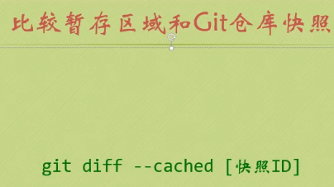

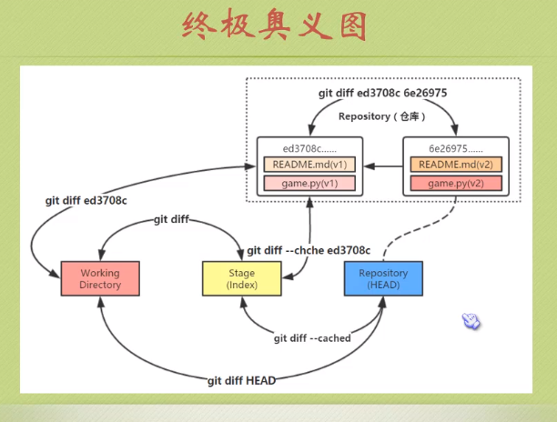

9. git clone 用来copy其他人的项目
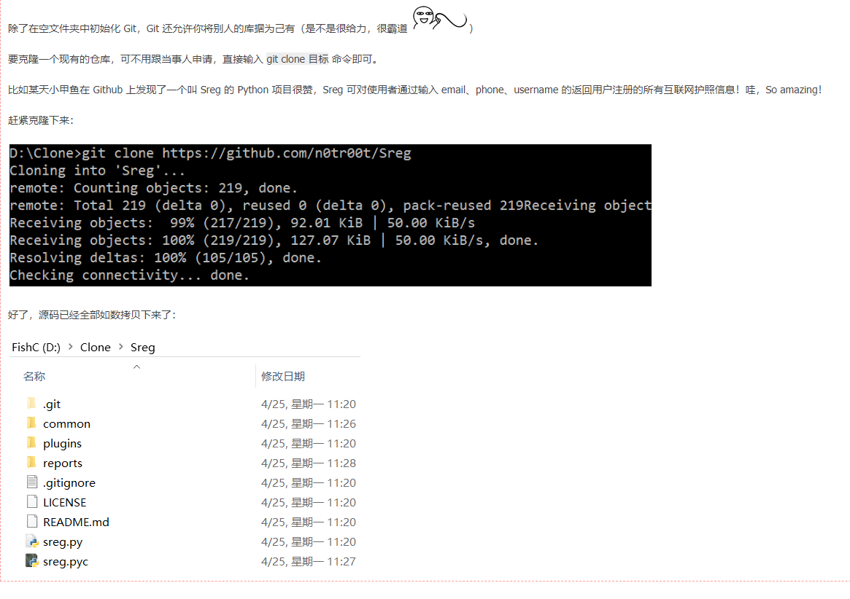

10. git commit的小技巧

远程 git 库

https://github.com/

建立一个远程库
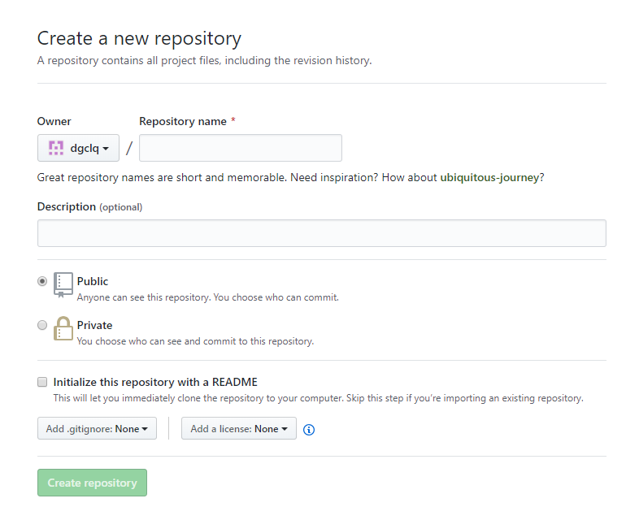

将本地库的内容推送到远程库上
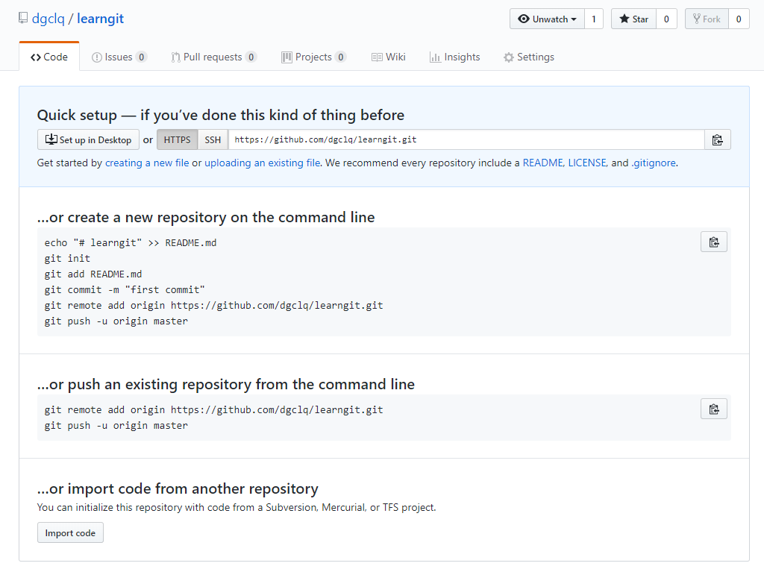

git clone 的一些注意点。。。

